Sheet1
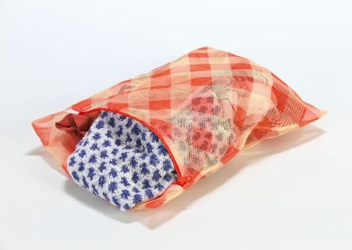
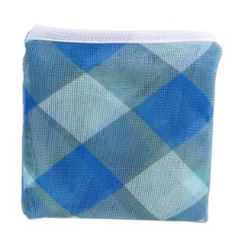
提 案 書

そのまま洗えるメッシュポーチ |  | 参考上代 | ¥300 | 販売価格
 |  | （税別） |  | （税別）
【JAN】 | 4562121885981
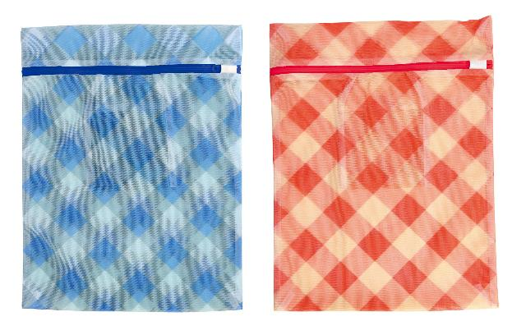 |  |  | 【商品番号】 7011 【本体サイズ】 本体：400×300×5㎜・24g 収納時：115×110×18㎜ 【パッケージサイズ】 120×115×20㎜・26g 【個装形態】 ポリ袋入 【色・柄】 レッド・ブルー（色指定不可） 【材質】 ポリエステル 【入数】 200 【商品説明】 ポケットに小さく収納できるパッカブル仕様。 【生産国】 中国

